1
Informe Nacional de Competividad 2025-2026
Capítulo: Internacionalización
Gráfica 1

Costos y cuellos de botella de las operaciones de comercio exterior. Colombia, 2022
Fuente: DNP (2023b)

a. Mayores desafíos para facilitar las operaciones de comercio exterior en el país | b. Costo total promedio de exportación (en USD por contenedor) y desagregación del costo
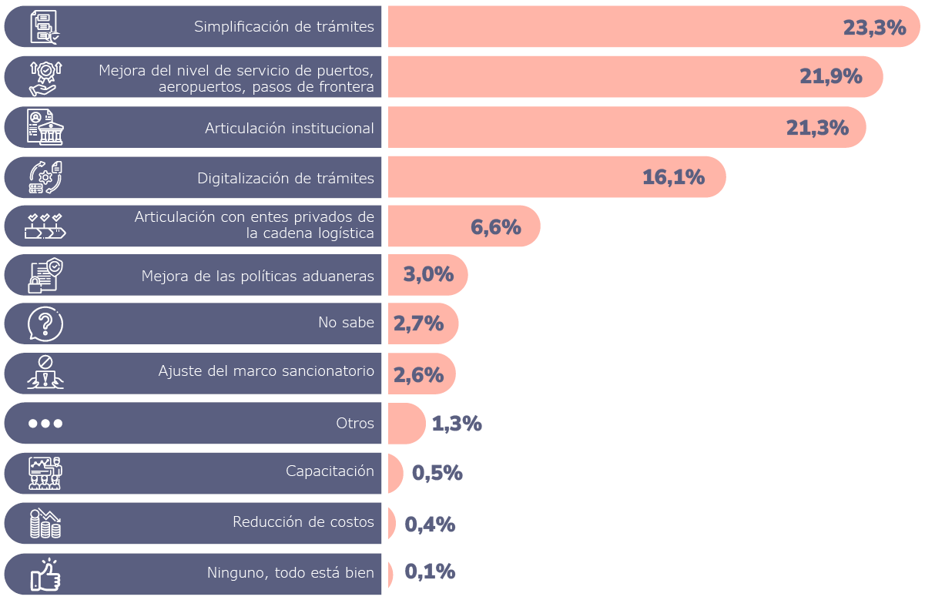
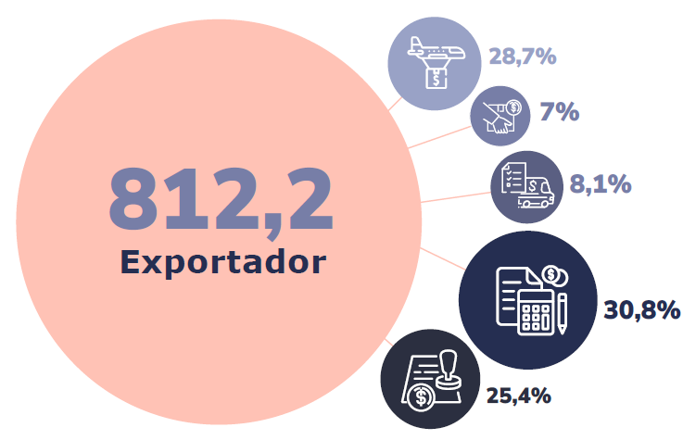

 | c. Costo total promedio de importación (en USD por contenedor) y desagregación del costo
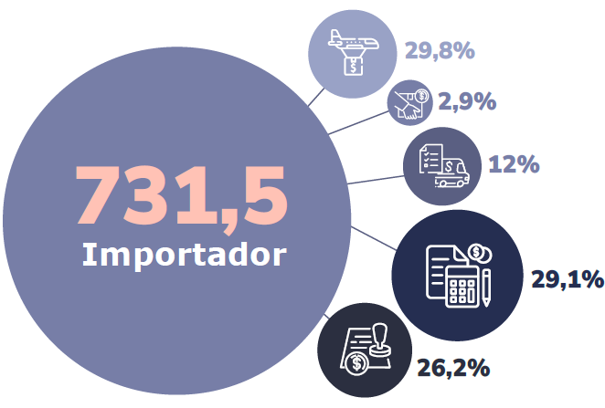

2a
Informe Nacional de Competividad 2025-2026
Capítulo: Internacionalización
Gráfica 2a

Tarifa promedio de arancel efectivo. Estados Unidos, 1821-2025
Fuente: FMI (2025)
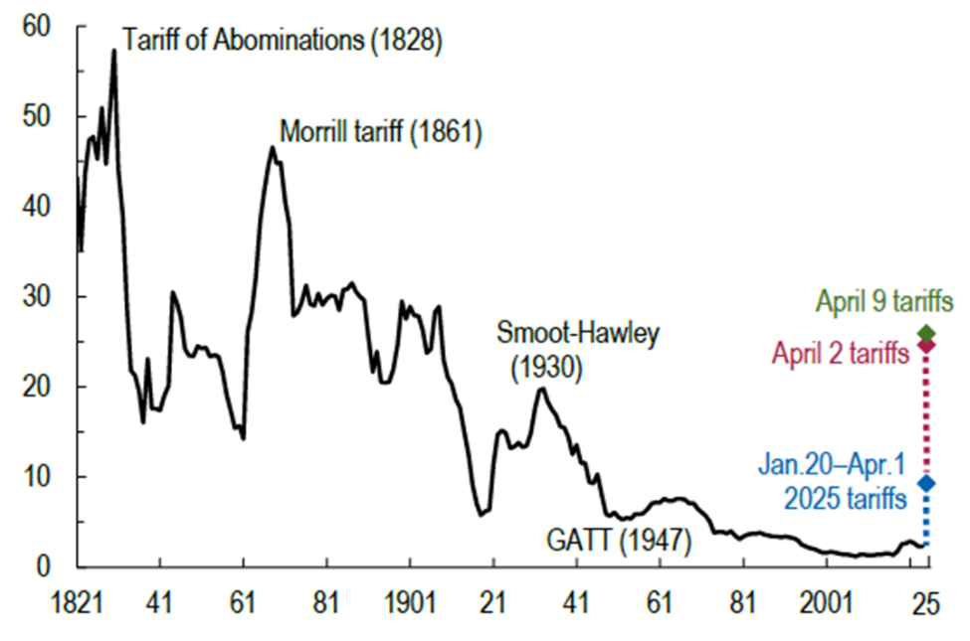

2b
Informe Nacional de Competividad 2025-2026
Capítulo: Internacionalización
Gráfica 2b

Comercio exterior entre Colombia y Estados Unidos, 1991-2024
Fuente: MinCIT (2025)

Año | Exportaciones | Importaciones | Balanza comercial
1991 | 2,823,803 | 1,736,992 | 1,086,811
1992 | 2,722,497 | 2,394,503 | 327,994
1993 | 2,850,210 | 3,274,114 | -423,904
1994 | 3,164,921 | 3,836,237 | -671,316
1995 | 3,627,721 | 4,701,212 | -1,073,491
1996 | 4,282,930 | 4,854,260 | -571,330
1997 | 4,379,281 | 5,429,896 | -1,050,615
1998 | 4,139,681 | 4,721,463 | -581,783
1999 | 5,817,432 | 3,976,732 | 1,840,700
2000 | 6,632,132 | 3,902,644 | 2,729,487
2001 | 5,344,533 | 4,442,775 | 901,758
2002 | 5,328,470 | 4,051,198 | 1,277,272
2003 | 6,160,245 | 4,112,710 | 2,047,536
2004 | 7,042,201 | 4,806,760 | 2,235,441
2005 | 8,851,631 | 6,033,241 | 2,818,390
2006 | 9,948,230 | 6,960,605 | 2,987,625
2007 | 10,609,167 | 8,631,115 | 1,978,052
2008 | 14,288,833 | 11,583,019 | 2,705,814
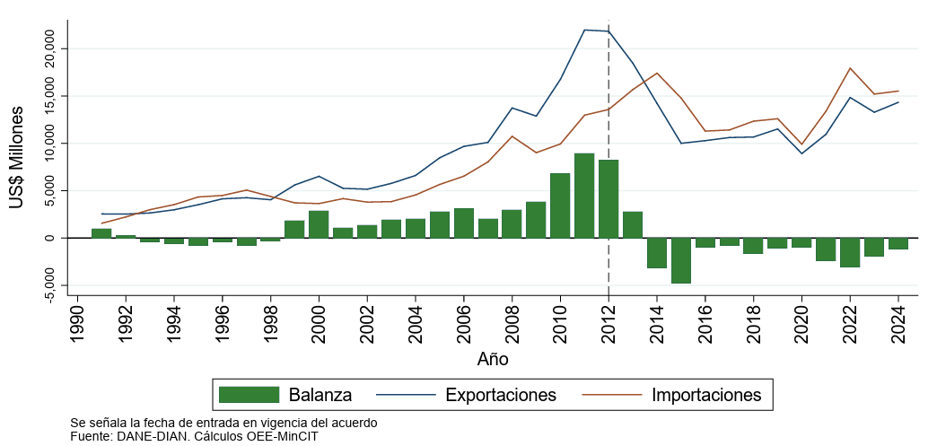
2009 | 13,099,576 | 9,443,150 | 3,656,427
2010 | 17,140,674 | 10,456,291 | 6,684,384
2011 | 21,945,268 | 13,558,181 | 8,387,087
2012 | 22,216,238 | 14,140,116 | 8,076,123
2013 | 18,692,895 | 16,428,423 | 2,264,472
2014 | 14,470,697 | 18,256,281 | -3,785,584
2015 | 10,052,617 | 15,583,368 | -5,530,750
2016 | 10,206,882 | 11,954,209 | -1,747,327
2017 | 11,012,215 | 12,096,145 | -1,083,930
2018 | 11,325,220 | 13,095,644 | -1,770,425
2019 | 12,265,653 | 13,375,287 | -1,109,635
2020 | 9,464,550 | 10,634,255 | -1,169,704
2021 | 11,624,289 | 14,191,682 | -2,567,392
2022 | 15,385,312 | 18,990,694 | -3,605,382
2023 | 14,112,815 | 16,181,689 | -2,068,874
2024 | 14,335,030 | 15,526,475 | -1,191,445

*Cifras en miles de dólares FOB

3
Informe Nacional de Competividad 2025-2026
Capítulo: Internacionalización
Gráfica 3

Semáforo de oportunidades de la canasta exportadora colombiana hacia EE. UU.
Fuente: AmCham (2025)

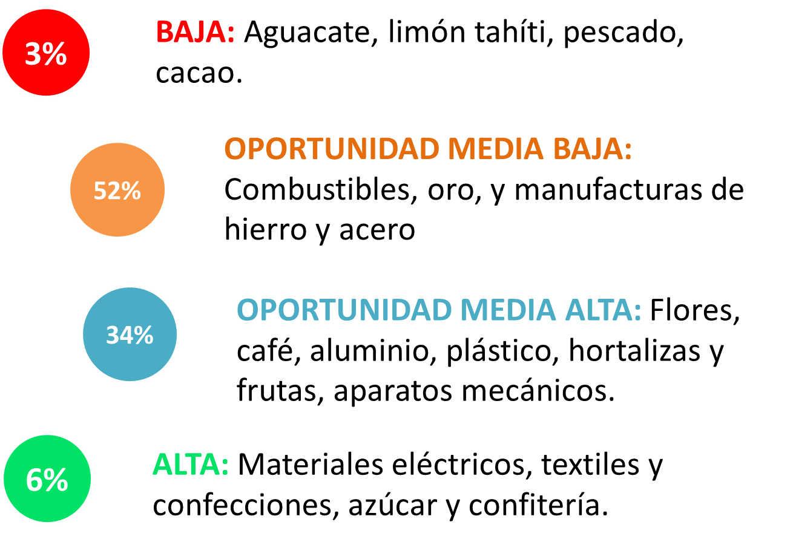

5
Informe Nacional de Competividad 2025-2026
Capítulo: Internacionalización
Gráfica 5

Comparativo entre Colombia y México
Fuente: Instituto Nacional de Estadística y Geografía (INEGI, 2025), DANE (2025), Energy Information Administration (EIA, 2024), Sea Rates (2025).

 | México | Colombia
2006 | 3.5 | 12.1 |  | Tasa de desempleo | 2024
2007 | 3.6 | 11.3 |  | México | 2.7
2008 | 3.9 | 11.4 |  | Colombia | 10.2
2009 | 5.4 | 12.2
2010 | 5.3 | 12.0 |  | Fuentes de generación de energía
2011 | 5.2 | 11.1 |  | Renovables | No renovables
2012 | 4.9 | 10.6 | Colombia | 72 | 28
2013 | 4.9 | 9.9 | México | 22 | 78
2014 | 4.8 | 9.4
2015 | 4.3 | 9.2 |  | Distancia entre puertos | Kilometros
2016 | 3.9 | 9.5 |  | Veracruz-Nueva York | 3,661
2017 | 3.4 | 9.7 |  | Cartagena-Nueva York | 3,469
2018 | 3.3 | 10.0 |  | Manzanillo-Los Angeles | 2,223
2019 | 3.5 | 10.9 |  | Buenaventura-Los Angeles | 5,675
2020 | 4.4 | 16.7
2021 | 4.1 | 13.8
2022 | 3.3 | 11.2
2023 | 2.8 | 10.2
2024 | 2.7 | 10.2

6a
Informe Nacional de Competividad 2025-2026
Capítulo: Internacionalización
Gráfica 6a

Inversión Extranjera Directa hacia Colombia según país de orígen y sector económico, 2024 (USD millones)
Fuente: Banrep (2025)

Orígen | USD millones |  |  | Sector económico | USD millones
Total paises | 14,234 |  |  | Total actividades económicas | 14,234
Estados Unidos | 5,508 | Estados Unidos [5508] IED | 38.7% | Subtotal Resto de Sectores | 11,995
España | 2,793 | España [2793] IED | 19.6% | Servicios financieros y empresariales | 4,395 | IED [4395]Servicios financieros y empresariales | 30.9%
Anguilla | 1,580 | Anguilla [1580] IED | 11.1% | Sector petrolero | 2,240 | IED [2240]Sector petrolero | 15.7%
Panamá | 1,199 | Panamá [1199] IED | 8.4% | Industrias manufactureras | 1,974 | IED [1974]Industrias manufactureras | 13.9%
Suiza | 575 | Suiza [575] IED | 4.0% | Comercio, restaurantes y hoteles | 1,814 | IED [1814]Comercio, restaurantes y hoteles | 12.7%
Inglaterra | 571 | Inglaterra [571] IED | 4.0% | Minería | 1,349 | IED [1349]Minería | 9.5%
Bermudas | 548 | Bermudas [548] IED | 3.9% | Electricidad, gas y agua | 885 | IED [885]Electricidad, gas y agua | 6.2%
México | 363 | México [363] IED | 2.6% | Construcción | 698 | IED [698]Construcción | 4.9%
Francia | 343 | Francia [343] IED | 2.4% | Agropecuario | 312 | IED [312]Agropecuario | 2.2%
Islas Caimán | 264 | Islas Caimán [264] IED | 1.9% | Transportes y comunicaciones | 306 | IED [306]Transportes y comunicaciones | 2.2%
Chile | 204 | Chile [204] IED | 1.4% | Servicios comunales y personales | 261 | IED [261]Servicios comunales y personales | 1.8%
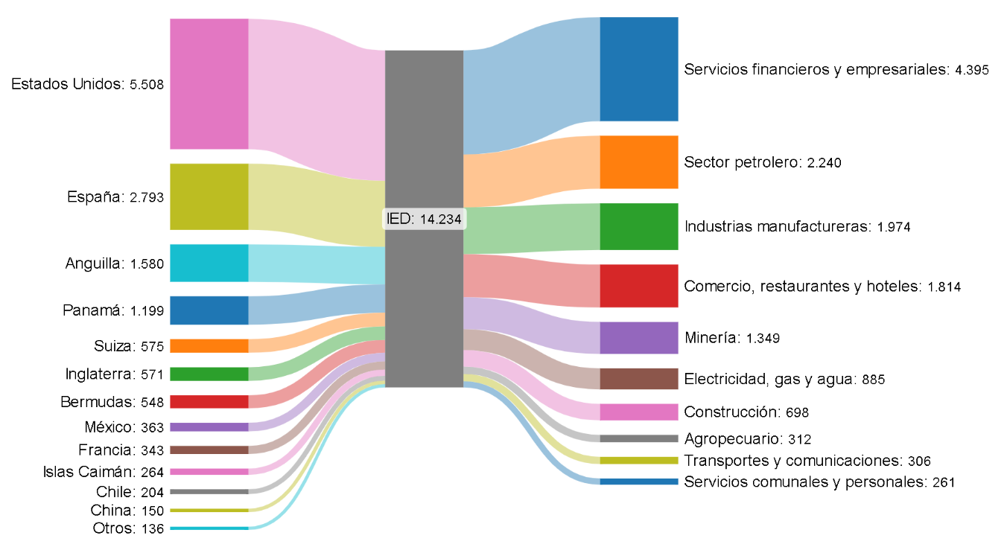
China | 150 | China [150] IED | 1.1%
Uruguay | 129 | Otros [136] IED
Bahamas | 120
India | 112
Barbados | 110
Ecuador | 89
Alemania | 77
Perú | 66
Canadá | 53
Suecia | 46
Japón | 36
Luxemburgo | 35
Italia | 16
Brasil | 14
Dinamarca | 13
Portugal | 13
Australia | 9
Paraguay | 8
Isla de Man | 5
Venezuela | 4
Aruba | 2
Irlanda | 1
Israel | 1
Antillas Holandesas | 1
Honduras | 1
Grecia | 1
Liechtenstein | 0
Chipre | 0
Afganistán | -
Albania | -
Cuba | -
Escocia | -
Finlandia | -
Gibraltar | -
Hong Kong | -
Hungría | -
Irán | -
Jordania | -
Kuwait | -
Liberia | -
Lituania | -
Líbano | -
Nicaragua | -
Otros Países | -
Sri Lanka | -
Sudáfrica | -
Tailandia | -
Taiwán | -
Ucrania | -
Malasia | -0
Puerto Rico | -0
Curazao | -0
República Dominicana | -0
Nueva Zelanda | -1
Corea del Sur | -1
Belice | -1
Argentina | -2
Bélgica | -3
Bolivia | -14
Islas Vírgenes Británicas | -15
El Salvador | -17
Costa Rica | -18
Guatemala | -32
Noruega | -45
Austria | -85
Singapur | -111
Países Bajos | -480

6b
Informe Nacional de Competividad 2025-2026
Capítulo: Internacionalización
Gráfica 6b

Puntaje en el índice de confianza para la IED en economías emergentes, 2025
Fuente: A.T. Kearny (2025)

2024 | 2025 | País | Índice 2025 | Tipo de índice
23 | 25 | Uruguay | 1.153 | Emergente
20 | 24 | Perú | 1.1642 | Emergente
19 | 23 | Costa Rica | 1.194 | Emergente
.. | 22 | Bulgaria | 1.1978 | Emergente
17 | 21 | Rumania | 1.2425 | Emergente
18 | 19 | Vietnam | 1.2724 | Emergente
21 | 20 | Colombia | 1.2724 | Emergente
.. | 18 | Kuwait | 1.2761 | Emergente
22 | 17 | Hungría | 1.2817 | Emergente
13 | 16 | Filipinas | 1.2966 | Emergente
14 | 15 | Chile | 1.301 | Emergente
16 | 14 | Turquía | 1.3265 | Emergente
15 | 13 | Egipto | 1.3302 | Emergente
12 | 12 | Indonesia | 1.3592 | Emergente
10 | 11 | Malasia | 1.4168 | Emergente
9 | 10 | Tailandia | 1.4515 | Emergente
8 | 9 | Argentina | 1.4627 | Emergente
7 | 8 | Polonia | 1.4648 | Emergente
11 | 7 | Sudáfrica | 1.4826 | Emergente
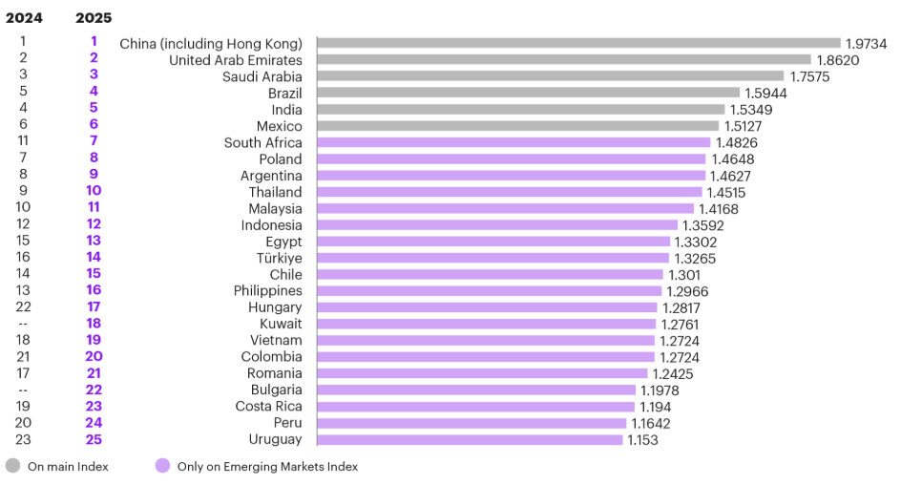
6 | 6 | México | 1.5127 | Principal
4 | 5 | India | 1.5349 | Principal
5 | 4 | Brasil | 1.5944 | Principal
3 | 3 | Arabia Saudita | 1.7575 | Principal
2 | 2 | Emiratos Árabes Unidos | 1.862 | Principal
1 | 1 | China (incluyendo Hong Kong) | 1.9734 | Principal

